8. Kolommen sorteren
Excel cursus gevorderd
Kolommen op gewenste volgorde zetten
Van 2 kolommen tekst samenvoegen naar 1 kolom
 | Kolommen herschikken, zodat de kolom met de lidnummers vooraan komt te staan met Sorteren
 | Een omslachtige manier is door kolommen in te voegen, daarna kolommen te kopiëren en te plakken,
 | en vervolgens kolommen te verwijderen.

 | Dus wenst u de kolom Lidnr als eerste te zien, geeft u deze het nr 1, dan de Naam, nr. 2 enz.
1. | Voeg een nieuwe rij toe boven de kolomnamen en geef elke kolom het nummer van de juiste/gewenste volgorde
2. | Selecteer het hele bereik inclusief de nieuwe rij met nummers.
3. | Klik de knop Sorteren en filteren, en kies Aangepast sorteren.
4. | Klik de knop Opties en kies Van links naar rechts sorteren in het venster dat opent.
5. | Selecteer in het vak "Rij" (kies 27) de rij waarop u wenst te sorteren - kies Van klein naar groot
6. | Klik de knop OK om het venster te sluiten, en klik nogmaals de knop OK om het sorteervenster te sluiten.
7. | De extra rij met nummers verwijderen - selecteer rij 27 - Verwijderen

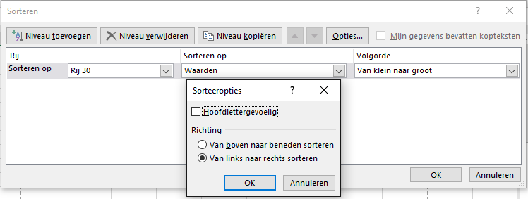

 | Ledenlijst met adressen
 | 6 | 5 | 2 | 4 | 3 | 1 | 7 | 9 | 8
 | Leeftijd | Postcode | Naam | Woonplaats | Straat | Lidnr. | geb. datum | Telefoon | Mobiel
 | 60 | 6115 EL | Dings | Heythuysen | Laak | 16 | 1958-06-15 | 475494087 | 653718796
 | 65 | 6114 EL | Janssen | Heythuysen | Dorpsstraat | 6 | 1953-06-14 | 475494082 | 653718791
 | 20 | 6121 EL | Goor | Heythuysen | Bosstraat | 24 | 1998-06-21 | 475494088 | 653718797
 | 30 | 6100 EL | van Ullings | Roggel | Kaleweg | 29 | 1988-05-31 | 475494090 | 653718799
 | 26 | 6097 EL | Denssen | Baexem | Park | 32 | 1992-05-28 | 475494084 | 653718793
 | 26 | 6097 EL | Jansz | Baexem | Bospad | 33 | 1992-05-28 | 475494084 | 653718793
 | 60 | 6106 EL | Janssen | Baexem | pad | 14 | 1958-06-06 | 475494091 | 653718800
 | 47 | 6109 EL | Tenssen | Neer | Ganz | 2 | 1971-06-09 | 475494086 | 653718795
 | 60 | 6103 EL | Nevel | Baexem | Geuzert | 12 | 1958-06-03 | 475494085 | 653718794
 | 20 | 6103 EL | Peskens | Baexem | Kilt | 13 | 1998-06-03 | 475494085 | 653718794
 | 40 | 6112 EL | Poots | Baexem | Ram | 26 | 1978-06-12 | 475494092 | 653718801
 | 17 | 6118 EL | Puts | Hei | Loosdrecht | 17 | 2001-06-18 | 475494093 | 653718802
 | 60 | 6094 EL | Timmermans | Heythuysen | Klooster | 7 | 1958-05-25 | 475494089 | 653718798
 | 30 | 6120 EL | Ullings | Heythuysen | Klosstraat | 22 | 1988-06-20 | 475494083 | 653718792

